1
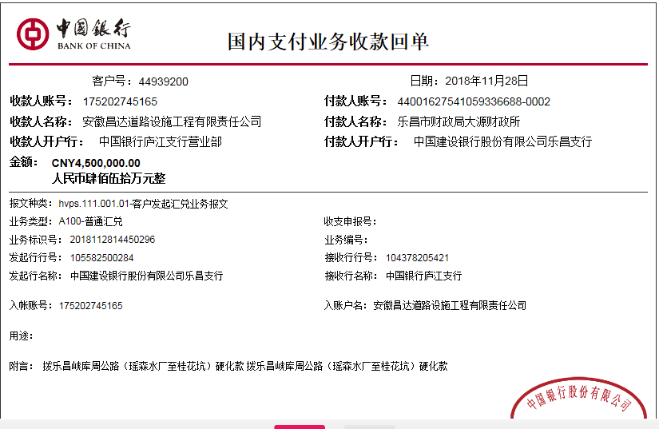
工程款支付证书
工程名称 |  | 乐昌峡库周公路三期（瑶森水厂至桂花坑）硬底化工程 |  |  |  |  |  |  |  |  | ERP编号 | 10480 | 档案编号 | CD2018-075
合同金额 |  | 22,989,509.00 |  | 中标 日期 | 2018.9.21 |  | 已 供 工程资料 | 中标书、施工合同原件、内部承包协议 |  |  |  | 庐江 | 责任 单位 | 广东 杨学良18998374238
决算金额 |  |  |  | 竣工 日期 |  |  |  |  |  |  |  | 合肥 | 责任人 | 林土定13826337733
序号 | 工程款到账 |  |  | 开票情况 |  | 管理费 |  | 代缴税金 | 其他扣款 |  | 预留款 |  | 实际支付
 | 日期 | 账户 | 金额 | 日期 | 金额 | 比例 | 金额 | 金额 | 金额 | 备注 | 金额 | 备注 | 户名 | 金额
1 | 2018-11-28 | 中 | 4,500,000.00 | 2018-09-19 | 4,500,000.00 | 预付款0.5% | 22,500.00 |  | 500.00 |  | 1,260,900.00 | 提供票不够 暂扣 | 杨柏恩（已支付） | 1,000,000.00
 |  |  |  | 2018-11-27 | 8,216,866.00 |  |  |  |  |  |  |  | 12材料 | 2,216,100.00

1、2018年10月19日开外经证费用500元；
合计 |  | - | 4,500,000.00 | - | 12,716,866.00 | - | 22,500.00 | 0.00 | 500.00 | - | 1,260,900.00 | - | - | 3,216,100.00
本次结算 支付明细 |  | 应支付金额 |  | 2,216,100.00 |  |  |  | 实际支付金额 |  | 小写 | 0.00
 |  | 已支付金额 |  | 2,216,100.00 |  |  |  |  |  | 大写 | 零元整
申请部门 意见 |  | 制表：齐亮亮 |  |  |  |  |  | 项目管理 意见 |  | 孙总、朱总已同意支付（附表背面截图）。
财务初审 意见 |  |  |  |  |  |  |  | 财务审核 意见
质安初审 意见 |  |  |  |  |  |  |  | 质安稽查 意见
总经理审批 |  |  |  |  |  |  |  | 董事长审批
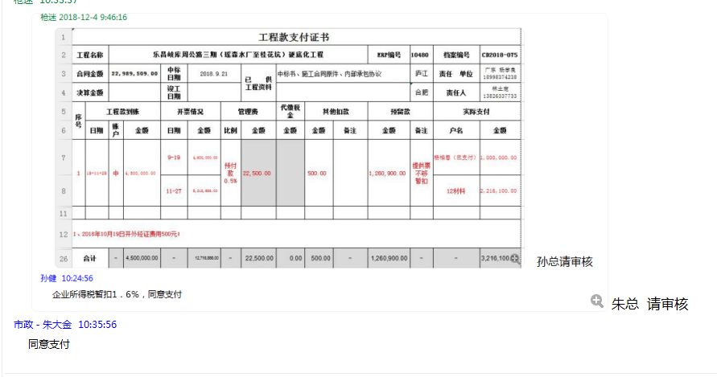

2
工程款支付证书
工程名称 |  | 乐昌峡库周公路三期（瑶森水厂至桂花坑）硬底化工程 |  |  |  |  |  |  |  |  | ERP编号 | 10480 | 档案编号 | CD2018-075
合同金额 |  | 22,989,509.00 |  | 中标 日期 | 2018.9.21 |  | 已 供 工程资料 | 中标书、施工合同原件、内部承包协议 |  |  |  | 庐江 | 责任 单位 | 广东 杨学良18998374238
决算金额 |  |  |  | 竣工 日期 |  |  |  |  |  |  |  | 合肥 | 责任人 | 林土定13826337733
序号 | 工程款到账 |  |  | 开票情况 |  | 管理费 |  | 代缴税金 | 其他扣款 |  | 预留款 |  | 实际支付
 | 日期 | 账户 | 金额 | 日期 | 金额 | 比例 | 金额 | 金额 | 金额 | 备注 | 金额 | 备注 | 户名 | 金额
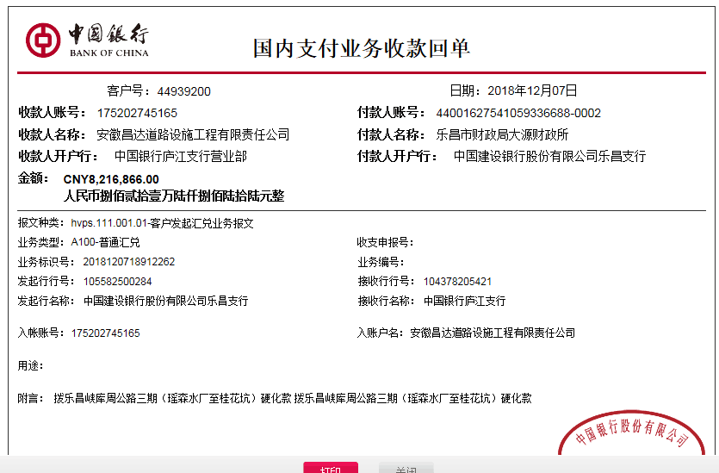
1 | 2018-11-28 | 中 | 4,500,000.00 | 2018-09-19 | 4,500,000.00 | 预付款0.5% | 22,500.00 |  | 500.00 |  | 1,260,900.00 | 提供票不够 暂扣 | 杨柏恩（已支付） | 1,000,000.00
 |  |  |  | 2018-11-27 | 8,216,866.00 |  |  |  |  |  |  |  | 12材料 | 2,216,100.00
1、2018年10月19日开外经证费用500元；
本次
2 | 2018-12-07 | 退 |  |  |  | 进度款0.5% | 41,085.00 | 392,266.00 |  |  | -1260900 | 退 | 杨柏恩 | 1,180,387.00
 |  | 中 | 8216866 |  |  |  |  |  |  |  | 715748 | 提供票不够 暂扣 | 12材料 | 7,148,280.00
1、暂扣企税6500元，扣企税（1.6%）184973元，扣增值税及附加200793元；2、提供票不足暂扣715748元，余款支付；

合计 |  | - | 12,716,866.00 | - | 12,716,866.00 | - | 63,585.00 | 392,266.00 | 500.00 | - | 715,748.00 | - | - | 11,544,767.00
本次结算 支付明细 |  | 应支付金额 |  | 8,328,667.00 |  |  |  | 实际支付金额 |  | 小写 | 1,180,387.00
 |  | 已支付金额 |  | 7,148,280.00 |  |  |  |  |  | 大写 | 壹佰壹拾捌万零叁佰捌拾柒元整
申请部门 意见 |  | 制表：齐亮亮 |  |  |  |  |  | 项目管理 意见 |  | 孙总、朱总已同意支付（附表背面截图）。
财务初审 意见 |  |  |  |  |  |  |  | 财务审核 意见
质安初审 意见 |  |  |  |  |  |  |  | 质安稽查 意见
总经理审批 |  |  |  |  |  |  |  | 董事长审批

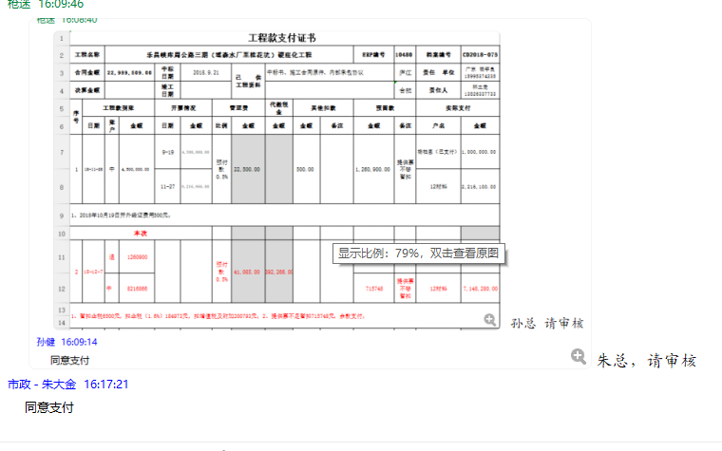

3
工程款支付证书
工程名称 |  | 乐昌峡库周公路三期（瑶森水厂至桂花坑）硬底化工程 |  |  |  |  |  |  |  |  | ERP编号 | 10480 | 档案编号 | CD2018-075
合同金额 |  | 22,989,509.00 |  | 中标 日期 | 2018.9.21 |  | 已 供 工程资料 | 中标书、施工合同原件、内部承包协议 |  |  |  | 庐江 | 责任 单位 | 广东 杨学良18998374238
决算金额 |  |  |  | 竣工 日期 |  |  |  |  |  |  |  | 合肥 | 责任人 | 林土定13826337733
序号 | 工程款到账 |  |  | 开票情况 |  | 管理费 |  | 代缴税金 | 其他扣款 |  | 预留款 |  | 实际支付
 | 日期 | 账户 | 金额 | 日期 | 金额 | 比例 | 金额 | 金额 | 金额 | 备注 | 金额 | 备注 | 户名 | 金额
1 | 2018-11-28 | 中 | 4,500,000.00 | 2018-09-19 | 4,500,000.00 | 预付款0.5% | 22,500.00 |  | 500.00 |  | 1,260,900.00 | 提供票不够 暂扣 | 杨柏恩（已支付） | 1,000,000.00
 |  |  |  | 2018-11-27 | 8,216,866.00 |  |  |  |  |  |  |  | 12材料 | 2,216,100.00
1、2018年10月19日开外经证费用500元；
2 | 2018-12-07 |  |  |  |  | 进度款0.5% | 41,085.00 | 392,266.00 |  |  | -1260900 | 退 | 杨柏恩 | 1,180,387.00
 |  | 中 | 8216866 |  |  |  |  |  |  |  | 715748 | 提供票不够 暂扣 | 12材料 | 7,148,280.00
1、暂扣企税6500元，扣企税（1.6%）184973元，扣增值税及附加200793元；2、提供票不足暂扣715748元，余款支付；

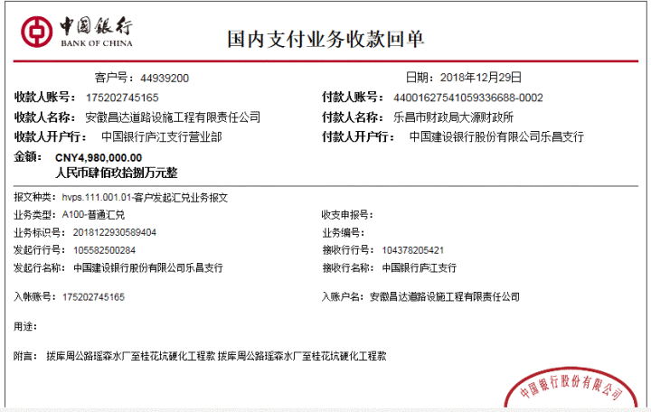
本次
3 | 2018-12-29 | 中 | 4980000 | 2019-12-14 | 4980000 | 进度款0.5% | 24,900.00 | -122,108.00 |  |  | -715748 | 退 | 杨柏恩 | 500,000.00
 |  |  |  |  |  |  |  | 29,881.00 |  |  |  |  | 1材料 | 5,263,075.00

1、退12月暂扣企税6500元，12月扣企税（1%）115608元；2、扣企税（0.6%）27164元，扣水利基金2717元；3、退之前暂扣费用715748元；余款支付。
4 | 2021-09-18 | 中

合计 |  | - | 17,696,866.00 | - | 17,696,866.00 | - | 88,485.00 | 300,039.00 | 500.00 | - | 0.00 | - | - | 17,307,842.00
本次结算 支付明细 |  | 应支付金额 |  | 5,763,075.00 |  |  |  | 实际支付金额 |  | 小写 | 500,000.00 |  |  |  | 0
 |  | 已支付金额 |  | 5,263,075.00 |  |  |  |  |  | 大写 | 伍拾万元整
申请部门 意见 |  | 制表：齐亮亮 |  |  |  |  |  | 项目管理 意见 |  | 孙总、朱总已同意支付（附表背面截图）。
财务初审 意见 |  |  |  |  |  |  |  | 财务审核 意见
质安初审 意见 |  |  |  |  |  |  |  | 质安稽查 意见
总经理审批 |  |  |  |  |  |  |  | 董事长审批

